БАВАРИЯ кол-во дверей четное
 | Бланк Профилайн

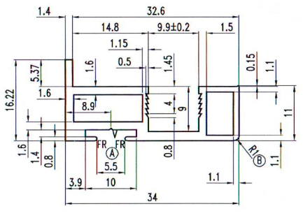
 |  | БАВАРИЯ |  |  | № заказа
 | Высота проёма, H | 2303
 | Ширина проёма, S | 1713
 | Количество дверей, n | 2 |  | Заказчик:
 | Из них стекло/зеркало | 2 |  | Наполнение | стекло/зеркало 4мм
 | Из них плита |  |  | Цвет профиля | Графит Матовый
 | Количество накладок
 |  |  |  | L-вертикали
 | Наименование профиля | Высота двери в сборе hр | Ширина двери в сборе Sд | Ширина нижнего и верхнего горизонтов Sпр | Высота стекла/зеркала hзерк, плиты hпл |  | Ширина стекла/зеркала Sзерк плиты Sпл
 |  | 2263 | 859.5 | 837.5 | hзерк | 2255 | Sзерк | 849.5
 |  |  |  |  | hпл | 2259 | Sпл | 855.5

 |  | кол-во | размер | остаток | кол-во | размер | остаток
 | верхний горизонтальный профиль
 | Нижний горизонтальный профиль
 | Вертикальный профиль
 | верхняя направляющая
 | нижняя направляющая
 | соеденительный профиль
 | "Н"-профиль из:

ед.изм. | Комплектующие
мм | Нижний горизонтальный профиль | 1675
мм | верхний горизонтальный профиль | 1675
мм | Вертикальный профиль | 9052
мм | верхняя направляющая | 1713
мм | нижняя направляющая | 1713
м/п | уплотнитель | 12.418
мм | отбойник | 9052
компл. | комплект роликов | 2

 | наполнение | кол-во
м2 | площадь зеркала | 3.831245
м2 | площадь плиты | 0

 | Ответственный за сборку |  | _______________________________ |  | _______________
 |  |  | фамилия |  | подпись

МОДЕНА кол-во дверей четное
 | Бланк Профилайн

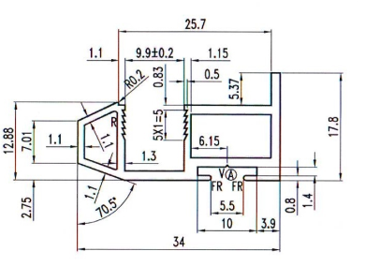
 |  | МОДЕНА S, R |  |  | № заказа
 | Высота проёма, H | 2500
 | Ширина проёма, S | 2000
 | Количество дверей, n | 2 |  | Заказчик:
 | Из них Зеркало | 1 |  | Заполнение: | стекло/зеркало 4мм
 | Из них плита | 1 |  | Цвет профиля | Графит Матовый
 | Количество накладок | 1

 | Наименование профиля | Высота двери в сборе hр | Ширина двери в сборе Sд | Ширина нижнего и верхнего горизонтов Sпр | Высота стекла/зеркала hзерк, плиты hпл |  | Ширина стекла/зеркала Sзерк плиты Sпл
 |  | 2460 | 1004 | 978 | hзерк | 2452 | Sзерк | 994
 |  |  |  |  | hпл | 2457 | Sпл | 999

 |  | кол-во | размер | остаток | кол-во | размер | остаток
 | верхний горизонтальный профиль
 | Нижний горизонтальный профиль
 | Вертикальный профиль
 | верхняя направляющая
 | нижняя направляющая
 | соеденительный профиль
 | "Н"-профиль из:

ед.изм. | Комплектующие | кол-во
мм | Нижний горизонтальный профиль | 1956
мм | верхний горизонтальный профиль | 1956
мм | Вертикальный профиль | 9840
мм | верхняя направляющая | 2000.000
мм | нижняя направляющая | 2000.000
мм | уплотнитель | 6.892
м/п | отбойник | 9840
компл. | комплект роликов | 2

 | наполнение | кол-во
м2 | площадь зеркала | 2.437288
м2 | площадь плиты | 2.455

 | Ответственный за сборку |  | _______________________________ |  | _______________
 |  |  | фамилия |  | подпись

